상품제안서
샤오미 홈캠 스마트 카메라 CCTV 신생아 아기 가정용 베이비캠 애견 펫캠 C400 | 상품코드: F31521

 |  |  |  |  |  |  | 02-412-0044 | www.easy1.co.kr
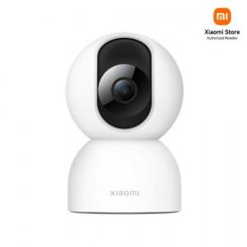

【상세/제작정보】

【인쇄/포장옵션】 | 레이저 / 포장지포장

【공급단가】 | 수량 | 20~ | 50~ | 100~ | 300~ | 500~
*VAT별도 | 단가 | 53,100원 | 52,200원 | 51,300원 | 50,400원 | 49,500원

【상품 URL】 | https://easy1.co.kr:443/src/goods_detail.php?gdno=31521

